Microsoft Defender for Endpoint
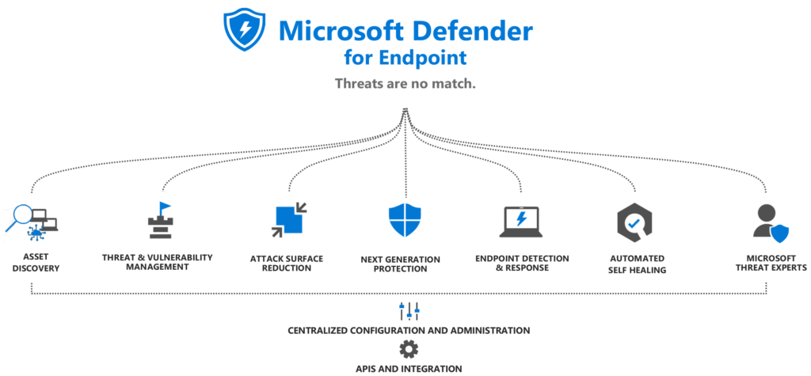

Overview |  |  |  |  |  | Licencing

Asset Discovery |  |  | "discovery"

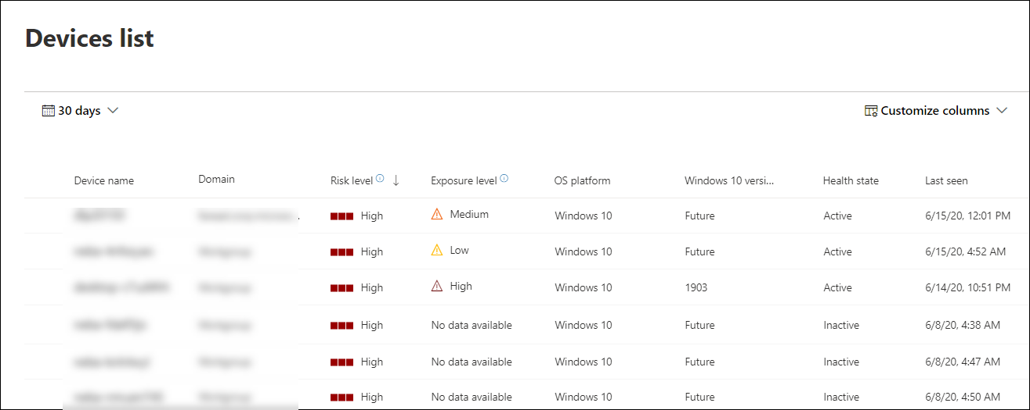
Device inventory
Device inventory zobrazuje seznam zařízení ve vaší síti, na kterých byly generovány výstrahy
Ve výchozím nastavení se ve frontě zobrazují zařízení s výstrahami za posledních 30 dní

Risk level
Úroveň rizika odráží celkové hodnocení rizika zařízení na základě kombinace faktorů, včetně
typů a závažnosti aktivních výstrah na zařízení. Vyřešení aktivních výstrah, schválení
nápravných činností a potlačení následných výstrah může snížit úroveň rizika

Exposure level
Úroveň expozice odráží aktuální expozici zařízení na základě kumulativního dopadu jeho
nevyřízených bezpečnostních doporučení. Možné úrovně jsou nízké, střední a vysoké. Nízká
expozice znamená, že vaše zařízení jsou méně zranitelná vůči zneužití.

Pokud úroveň expozice říká "No data available", existuje několik důvodů, proč tomu tak může být:

 | Zařízení přestalo hlásit na více než 30 dní – v takovém případě je považováno za neaktivní a expozice se nepočítá
 | Operační systém zařízení není podporován – viz minimální požadavky pro Microsoft Defender for Endpoint
 | Zařízení má zastaralý agent (nepravděpodobné)

Health state

Následující stavy stavu zařízení:

 | Aktivní – Zařízení, která aktivně hlásí službě data senzoru
 | Neaktivní – Zařízení, která přestala vysílat signály na více než sedm dní
 | Špatně nakonfigurováno – Zařízení, která mají narušenou komunikaci se službou nebo nejsou schopna odesílat data senzoru

Antivirus state

Stav antiviru pouze pro zařízení s Windows 10:

 | Zakázáno – ochrana před viry a hrozbami je vypnutá
 | Nehlásí se – Ochrana před viry a hrozbami se nehlásí
 | Neaktualizováno – Ochrana před viry a hrozbami není aktuální

Threat and Vulnerability Management (TVM) |  |  | "suggestions"
Threat and Vulnerability Management doporučuje realizovatelná vylepšení zabezpečení, která pomohou zlepšit stav zabezpečení a snížit rizika

Attack Surface Reduction (ASR) |  |  | "hardening"
Attack Surface Reduction zpevňuje místa, kde je pravděpodobné, že hrozba zaútočí, uzavírá mezery a snižuje rizika.
K jejich zapnutí a konfiguraci použijte Microsoft Endpoint Manager (Intune) nebo jiné nástroje pro správu – tyto funkce můžeme dokonce nejprve auditovat, aniž bychom je museli vynucovat, abychom pochopili, jak mohou ovlivnit vaše prostředí.

ASR se skládá z těchto funkcí:

Hardware-based isolation
Hardwarová izolace chrání systémy před pokročilými útoky a zároveň pomáhá udržovat produktivitu uživatelů.
Izoluje nedůvěryhodné webové stránky a dokumenty PDF do odlehčeného kontejneru (sandbox) odděleně od zbytku systému – vy definujete, co je důvěryhodné, jinak vše ostatní není.

Application control
Řízení aplikací může zabránit spuštění nedůvěryhodných aplikací.
Implementovaný model – nevěř ničemu, dokud si nezíská vaši důvěru.
Identifikujeme, kterým aplikacím důvěřujeme (circle of trust), a kontrola aplikací umožňuje spouštění pouze těchto aplikací.

Controlled folder access (CFA)
Řízený přístup ke složkám zabraňuje nedůvěryhodným aplikacím (nebo malwaru) v přístupu k chráněným složkám.
Definujeme, které aplikace mají přístup k složkám.

Network protection (NP)
Síťová ochrana nabízí podobný typ ochrany pro síťová připojení – blokuje přístup k internetovým destinacím s nízkou reputací využitím informací společnosti Microsoft o prostředí hrozeb.
Rozšiřuje SmartScreen tak, aby blokoval veškerý odchozí provoz do nebezpečných internetových zdrojů jakoukoli aplikací, nejen Microsoft Edge.
Vlastní seznamy povolených a blokovaných adres IP a adres, vynucení zásad koncových bodů pro integraci s Microsoft Cloud App Security a webovou ochranou – to vše funguje bez webového proxy, ať už jsou stroje v podnikové síti nebo ne.

Exploit protection
Ochrana proti zneužití automaticky aplikuje techniky zmírnění zneužití na procesy a aplikace operačního systému.

 | Control flow guard (CFG) |  |  | Validate heap integrity
 | Data execution prevention (DEP) |  |  | Arbitrary code guard (ACG)
 | Force randomization for images (Mandatory ASLR) |  |  | Randomize memory allocations (Bottom-Up ASLR)
 | Validate exception chains (SEHOP)

Device control
Ovládání zařízení, možnost ovládat vyměnitelná média.
Povolte nebo zablokujte určitá vyměnitelná zařízení, abyste zabránili hrozbám, která mohou obsahovat.
Např. Povolit nebo zakázat přístup k zápisu na všechny vyměnitelné disky nebo pomocí ID dodavatele USB, povolit ochranu přímého přístupu do paměti pro zmírnění útoků DMA, včetně ochrany DMA jádra

Next-Generation Protection (NGP) |  |  | "prevention"
Skládá se z antivirové ochrany v reálném čase na straně klienta v kombinaci s téměř |  |  |  |  | static signatures (single threats)
okamžitou detekcí vznikajících hrozeb poskytovaných cloudem a je podporována |  |  |  |  | definitions (threat families)
vyhrazenými aktualizacemi produktů a ochrany a pomáhá chránit před řadou hrozeb, včetně následujících: |  |  |  |  | heuristics (probability scoring)
 | - Viry a trojské koně
 | - Malware nebo spyware
 | - Rootkity

Komponenty Defender Antivirus

Component |  | Description
Platform/product/app |  | Toto je základ, který poskytuje rozhraní pro správu (konfiguraci), aktualizovatelnost a dodávání součástí ochranného stacku
 |  | Získává aktualizace prostřednictvím Microsoft Update (Windows), Microsoft Auto Update
 |  | (MAU, macOS), update repos (Linux) nebo obchodu s mobilními aplikacemi (Android/iOS)

Antimalware engine |  | K provádění detekce využívá ovladače/komponenty poskytované/instalované platformou nebo operačním systémem
 |  | Aktualizuje se prostřednictvím aktualizačních balíčků Security intelligence

Security intelligence |  | Tato součást je využívána enginem, aby mu pomohla identifikovat škodlivý software a aktivity
 |  | Aktualizace mohou probíhat jako součást aktualizací Security intelligence, v plném rozsahu nebo jako delta

User interface (client) |  | Poskytuje rozhraní pro konfiguraci a správu, někdy s omezenými možnostmi vytváření reports
 |  | Z části Windows, jinak součást platformy/aplikace

Sensors |  | Odkazuje na jakékoli další komponenty, jako jsou senzory jádra, potřebné pro Endpoint Detection and Response (EDR)
 |  | Vestavěné do systému Windows nebo platformy/aplikace používané k jeho aktivaci v operačních systémech jiných než Windows

Client-side protection |  |  |  |  |  |  | Cloud-delivered protection

Web protection |  |  |  |  |  |  | Device control
Obranný mechanismus proti webovým hrozbám a filtr obsahu |  |  |  |  |  |  | Monitoruje a řídí vyměnitelná média za účelem ochrany před ztrátou dat
Následující součásti, uvedené v pořadí priority, společně tvoří kategorii ochrany webu
Jsou vynucovány klientem SmartScreen v prohlížeči Microsoft Edge a Network Protection klientem ve všech ostatních prohlížečích nebo procesech: |  |  |  |  |  |  | Hlavní součásti Device Control:

1) | vlastní Indicators of Compromise (IoCs) |  |  |  |  |  | Component | Common use-case scenario
2) | Web Threat Protection (WTP) |  |  |  |  |  | Removable storage control | Auditujte/blokujte jakoukoli kombinaci čtení a zápisu a
3) | Web Content Filtering (WCF) |  |  |  |  |  |  | spouštění přístupu k libovolnému vyměnitelnému úložišti
4) | Microsoft Defender for Cloud Apps (MDCA) allow |  |  |  |  |  |  | (USB/CDROM/SD/SCSI/iPhone/a tak dále), ale povolte
 |  |  |  |  |  |  |  | konkrétní na základě ID zařízení, typu sběrnice, sériového
Na základě tohoto pořadí priorit jsou vyhodnoceny URL nebo IP adresy |  |  |  |  |  |  |  | čísla, ID instance, PID /VID a tak dále

Klient Network Protection nevyhodnocuje provoz Edge (SmartScreen is built-in directly) a naopak |  |  |  |  |  |  |  | Povolit pouze určitému uživateli nebo skupině uživatelů
 |  |  |  |  |  |  |  | přístup ke konkrétnímu vyměnitelnému úložišti na
 |  |  |  |  |  |  |  | konkrétním počítači nebo na sdíleném počítači
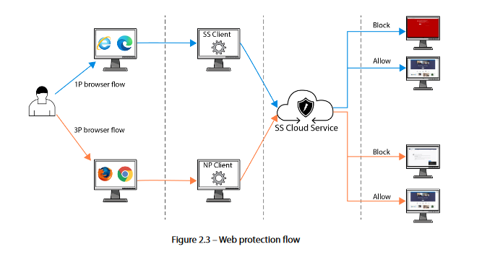
 |  |  |  |  |  |  |  | Blokujte všechna vyměnitelná úložiště, ale povolte schválená šifrovaná

 |  |  |  |  |  |  | Device installation | Zabraňte lidem v instalaci určitých nevyměnitelných úložných
 |  |  |  |  |  |  |  | médií – například monitoru, klávesnice – ale povolte
 |  |  |  |  |  |  |  | konkrétní média na základě ID zařízení, ID hardwaru a ID instance

 |  |  |  |  |  |  | Printer protection | Zablokujte lidem tisk na jakékoli tiskárně, ale povolte firemní
 |  |  |  |  |  |  |  | tiskárny a autorizované tiskárny USB

 |  |  |  |  |  |  | Bluetooth management | Blokovat připojení Bluetooth/objevitelnost/předběžné spárování/reklama/proximální připojení

 |  |  |  |  |  |  |  | Zablokujte lidem přenos souborů přes Bluetooth pomocí služby GUID

 |  |  |  |  |  |  | BitLocker | Šifrovat vyměnitelné úložiště

Endpoint Detection and Response (EDR)

Automated Self-healing /
Automation, Investigation and Remediation (AIR)

Microsoft Threat Experts

